ご注文案内書
【オリジナルカード ご注文案内書】

 |  | オリジナルカードとは

 | ●背景からすべてオリジナルで作成できるフルオーダータイプのQUOカードです。
 | ●オフセット印刷とインクジェット印刷、2種類の印刷方式からお選びいただけます。
 |  | ※インクジェット印刷の場合、1つのデザイン・額面につき作業手数料3,300円（税込）がかかります。
 | ●1つの額面・デザインにつき、オフセット印刷は100枚以上、インクジェット印刷は10枚以上100枚未満、1枚単位で承ります。
 | ●制作日数の都合上、ご注文からお届けまで3～4週間程度かかります。
 |  | ※年末年始などはさらに日数がかかることがございます。
 | ●送料は注文枚数にかかわらず、お届け先1件ごとにかかります。（本州・四国:770円 北海道・九州:990円 沖縄:1,485円 /税込）

 |  | ご注文の流れ

注文受付
 |  |  |  | オリジナルカード注文書および完全データ入稿依頼書を当社までFAXのうえ、データをご入稿ください。
 |  |  |  | 受信確認後、担当者より内容確認のご連絡をさせていただきます。
 |  |  |  | ※版下作成をご希望の場合、完全データ入稿依頼書のご提出は不要です。
 |  |  |  | ※当社営業日16時以降の受信分に関しましては、翌営業日のご連絡となります。
版下作成
 |  |  |  | ★版下作成（10,000円/三校まで）をご希望の場合のみ
 |  |  |  | 版下レイアウトをお送りいたします。ご確認いただき、版下確定あるいは修正のご連絡をお願いいたします。
 |  |  |  | ※修正は2回まで料金内で可能です。3回目以降は1回につき10,000円がかかります。
 |  |  |  | ※版下確定後のレイアウトのご変更はお受けいたしかねます。

色校正
 |  |  |  | ★オフセット印刷の場合のみ
 |  |  |  | 色校正紙をお届けいたします。ご確認いただき、校了あるいは再校のご連絡をお願いいたします。
 |  |  |  | ※本番と同じ環境で印刷する本機校正をご希望の場合や、再校をご希望の場合は、1回につき24,000円がかかります。
 |  |  |  | ※校了後の枚数等のご変更はお受けいたしかねます。

ご入金
 |  |  |  | 商品発送の1営業日前までに、当社銀行口座へ購入代金をお振込ください。
 |  |  |  | ※ご入金は必ず校了後にお願いいたします。請求書は、校了後翌営業日に発行いたします。
 |  |  |  | ※振込手数料はお客様負担とさせていただいております。
 |  |  |  | ※ご入金の当日受付は、当社により15時までに着金が確認できた分までになります。

発送・お届け
 |  |  |  | 校了後9営業日以降に商品を発送いたします。
 |  |  |  | ※制作内容により、プラス日数がかかることがございます。
 |  |  |  | ※商品がお手元に届きましたら、ただちに内容をお確かめください。万が一内容の相違や 傷・折れがある場合は、QUOカードを利用せず、商品到着後7日以内に当社までご連絡ください。

 | 【お振込先】 下記いずれかの口座へお振込ください。
 |  | ・三菱UFJ銀行(0005) | 東京営業部(321) |  | 当座預金 0781569 | カ)クオカード
 |  | ・三井住友銀行(0009) | 本店営業部(200) |  | 当座預金 2127869 | カ)クオカード
 |  | ・みすほ銀行(0001) | 日本橋支店(038) |  | 当座預金 0124890 | カ)クオカード

 | 【注文書送付先・お問い合わせ先】
 | 株式会社クオカード お客様サービス部
 |  | 〒103-0023 東京都中央区日本橋本町2-4-1 日本橋本町東急ビル内
 |  | データ入稿用Mail：quo-design@quocard.com Tel：0120-117-484 FAX：03-3243-2251
 |  | ◆営業時間 9:00～17:00（土日祝日・年末年始を除く）

 |  |  |  |  |  |  | 管理番号：A-307（260803）

制作のご案内①
【オリジナルカード 制作のご案内①】
 |  | 印刷方式について

 | 【オフセット印刷】
 |  |  | シアン・マゼンタ・イエロー・ブラックの4色の版を作成して印刷する印刷方式です。
 |  |  | 色の再現性に優れ、印刷前に色校正をご確認いただけるため、品質を重視して大量にお作りする場合に適しています。
 | 【インクジェット印刷】
 |  |  | インクを吹き付けて印刷する印刷方式です。1つの額面・デザインにつき、3,300円(税込)の作業手数料がかかります。
 |  |  | 色校正の工程がないためスピーディーに印刷でき、版代がかからないため、少ない枚数でも低コストでお作りいただけます。
 |  |  | ※インクジェット印刷の場合、印刷色はCMYKのかけ合わせに限ります。特色は使用できません。
 |  |  | ※オンラインストアからご注文いただけるハッピーメイドカードもございます。詳細は【制作のご案内③】をご確認ください。

 |  | 価格について

 | 各印刷方式における基本価格は、制作費用・利用可能額を含めた1枚あたりの販売価格(非課税)です。
 | 下記の場合はオプション価格がかかりますので、あらかじめご了承ください。

 | ●版下作成でご注文の場合
 |  | 版下作成代10,000円がかかります。 料金内で2回まで修正可能ですが、3回目以降の修正には1回につき10,000円かかります。
 |  | ※素材データの加工や切り抜きが発生する場合など、別途トレース代や画像調整代がかかることがございます。
 | ●特色（DIC,PANTONEなど）を使用する場合 ※オフセット印刷のみ
 |  | 1色使用につき、特色代20,000円がかかります。
 | ●色校正を本機校正で行う場合 ※オフセット印刷のみ
 |  | 1回につき、本機校正代24,000円がかかります。(本機校正…本番と同じ環境で印刷をした色校正）
 | ●再色校正を行う場合 ※オフセット印刷のみ
 |  | 簡易校正・本機校正にかかわらず、再色校正代24,000円がかかります。
 | ●簡易校正の色校正紙（プルーフ）を追加する場合 ※オフセット印刷のみ
 |  | 1枚追加につき、プルーフ追加代840円がかかります。通常（追加なしの場合）は2枚ご提出いたします。
 | ★オプション価格は基本価格へ割込みます。カード単価は下記方法でご算出ください。
 |  |  | ※カード単価は、1枚あたりの販売価格(非課税)です。
 |  |  | ( | 【基本価格】 |  | 【枚数】 |  | 【オプション価格】 | ) |  | 【枚数】 |  | 【カード単価】
 |  |  |  |  | × |  | + |  |  | ÷ |  | ＝ |  | ※小数点第三位切り捨て

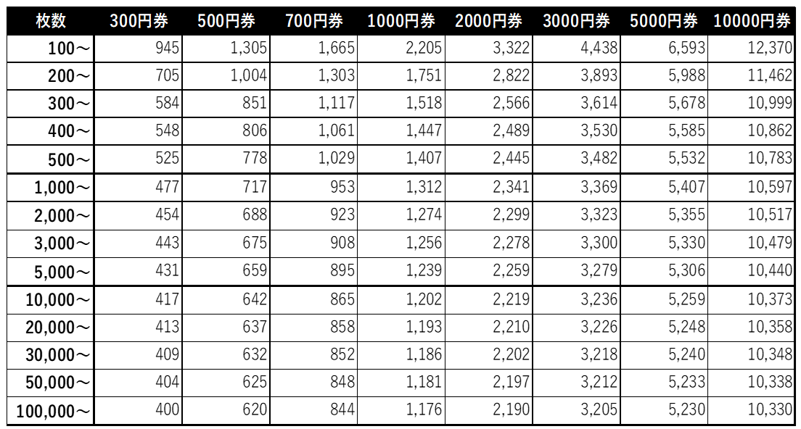

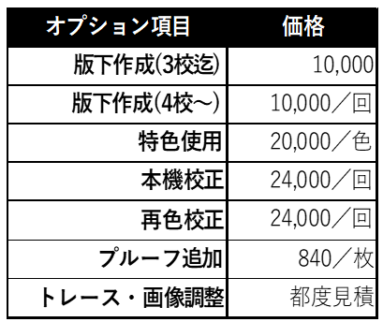

※オプション費用は
カード単価（非課税）に割込まれます。

 |  |  |  |  |  |  |  |  |  |  |  |  |  |  | 管理番号：A-307（260803）

制作のご案内③
【オリジナルカード 制作のご案内③】

 |  | ハッピーメイドカードのご紹介

 | 当社通販サイトの『QUOカードオンラインストア』では、 5枚から作成可能なハッピーメイドカードもございます！

 |  | ※ハッピーメイドカードは、JPEGまたはPNGの画像データをアップロードして作成するフルオーダータイプのQUOカードです。
 |  | ※印刷方式はインクジェット印刷です。
 |  | ※作業手数料がかからないため、10枚以上の場合オリジナルカードより安価にてご注文いただけます。

 |  | ★ QUOカードオンラインストア ： https://www.quocard.jp/store/

 |  | 再版注文について

 | ●過去3年以内に当社へご注文いただいたオリジナルカードと全く同じデザインで注文される場合、再版でのご注文が可能です。
 | ●再版が可能な期間は前回のご注文のお届け日より3年以内です。3年を経過した再版につきましては都度お問い合わせください。
 | ★オフセット印刷 かつ 前回注文のお届け日より1年以内の再版注文の場合、再版値引（一律-6,000円）が適用されます。
 | ※インクジェット印刷の場合、再版値引はございません。

 | ≪ 再版注文の流れ ≫

注文受付
 |  |  | オリジナルカード注文書に前回のご注文情報（注文日やカードデザイン等）を添えてお送りください。
 |  |  | 受信確認後、担当者より内容確認のうえ、再版レイアウト確認書を送付させていただきます。
 |  |  | ※再版レイアウト確認書とは、前回のご注文デザインを確認いただくための書類です。

再版レイアウト
確認
 |  |  | 当社よりお送りした再版レイアウト確認書をご確認いただき、押印のうえご返送ください。
 |  |  | ※ご返送いただいた再版レイアウト確認書の到着確認をもちまして、注文内容確定とさせていただきます。
 |  |  | ※注文内容確定後の枚数等のご変更はお受けいたしかねます。

ご入金
 |  |  | 商品発送の1営業日前までに、当社銀行口座へ購入代金をお振込ください。
 |  |  | ※ご入金は必ず注文内容確定後にお願いいたします。請求書は、注文内容確定後翌営業日に発行いたします。
 |  |  | ※振込手数料はお客様負担とさせていただいております。
 |  |  | ※ご入金の当日受付は、当社により15時までに着金が確認できた分までになります。

発送・お届け
 |  |  | 校了後9営業日以降に商品を発送いたします。
 |  |  | ※制作内容により、プラス日数がかかることがございます。
 |  |  | ※商品がお手元に届きましたら、ただちに内容をお確かめください。万が一内容の相違や 傷・折れがある場合は、QUOカードを利用せず、商品到着後7日以内に当社までご連絡ください。

 | ◆オフセット印刷で再版値引が適用される場合、注文書の『再版値引』欄に値引額をご記入ください。

 |  |  |  | 管理番号：A-307（260803）

無料ケース
無料カードケース
 |  |  | カードのご注文枚数分までお選びいただけます。
 |  |  | ※追加希望の場合は1枚11円(税込)で販売しております。(※無料ゴルフケースを除く）
 |  |  | ※デザインは予告なく変更される場合がございます。詳しくは当社HPをご確認ください。
 |  |  | https://www.quocard.jp/store/app/lp/free_card_case/

■2つ折り台紙タイプケース（商品コード：PP000127） |  |  |  |  |  | ■封筒タイプケース（商品コード：PP000128）
サイズ：縦77×横100㎜(2つ折り時) |  |  |  |  |  | サイズ：縦70×横105㎜

 | 表面 | 中面 |  |  |  |  | 表面
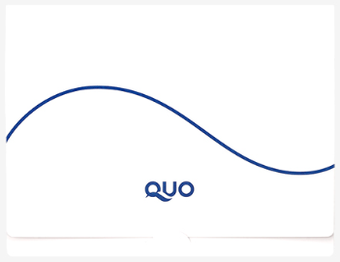
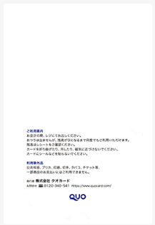
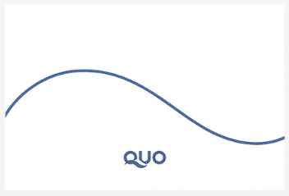

 | 裏面 |  |  |  |  |  | 裏面
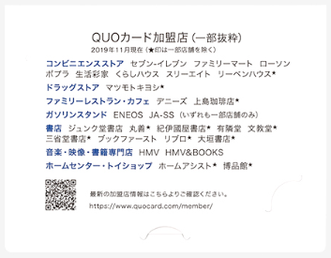
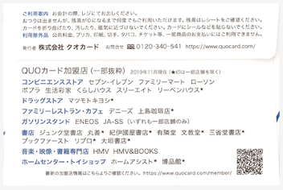

■ビニールケース（商品コード：PP000133） |  |  |  | ■無料ゴルフケース
サイズ：縦77×横100㎜ |  |  |  | サイズ：縦80×横114㎜

 | 表面 | 裏面 |  |  | 表面 |  |  | 裏面
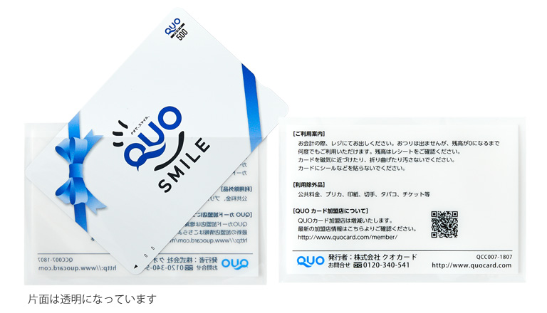

kids smile 笑顔でつなぐ未来基金専用ケース

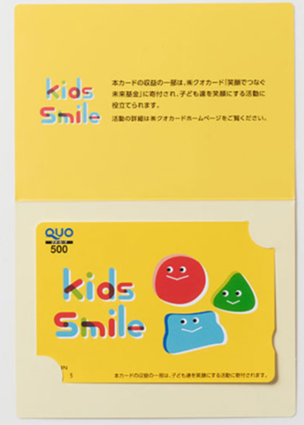
Kids Smile QUOカードをご注文の場合、専用ケースをご注文枚数分お付けいたします。
※無料カードケースはご選択いただけません。 |  |  |  |  | ◀セットイメージ
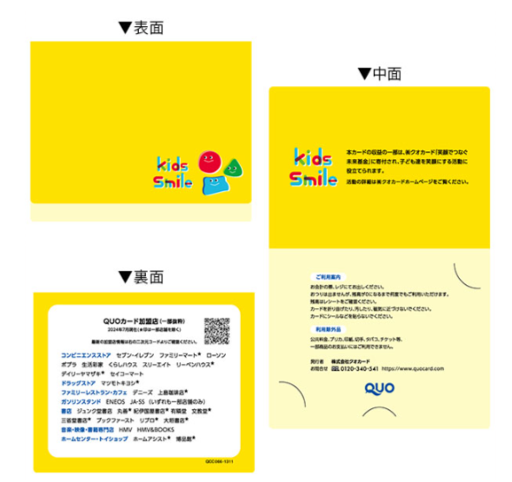
〖社会貢献型QUOカードについて〗
★kids smile 笑顔でつなぐ未来基金
販売価格 ： 通常のオリジナルカードの価格プラス50円
募金先 ： 笑顔でつなぐ未来基金
募金主体 ： 株式会社クオカード
募金額 ： カード1枚につき50円
※活動の詳細は当社HPよりご覧いただけます。

 |  |  |  |  |  |  |  |  | 管理番号：A-307（260803）

【オフセット印刷】注文書
 |  |  |  |  |  |  |  |  |  |  |  | オリジナルカード（オフセット印刷）注文書 ※①～⑦の項目をご記入ください。 ※完全データ入稿の場合、別紙「完全データ入稿依頼書」もあわせてお送りください。 |  |  |  |  |  |  |  |  |  |  |  |  |  | ＜送付先＞ 株式会社クオカード FAX ： 03-3243-2251

①納期 |  | 注文日 |  |  |  |  | 西暦 |  |  | 年 |  |  |  | 月 |  | 日 |  |  | 曜
 |  | 振込予定日 |  |  |  |  | 西暦 |  |  | 年 |  |  |  | 月 |  | 日 |  |  | 曜 | ※振込予定日がお決まりでしたらご記入ください。 ※注文受付からお届けまでの目安は3週間強～4週間です。（校了後9営業日以降の発送）
 |  | お届け希望日 |  |  |  |  | 西暦 |  |  | 年 |  |  |  | 月 |  | 日 |  |  | 曜

②お客様情報 |  | ご注文者 |  |  |  | ※個人での注文の場合は、部署名・担当者名は記入不要です。
 |  | フリガナ

 |  | 社名(氏名) ※25文字まで |  |  |  |  |  |  |  |  |  |  |  |  |  |  |  |  |  |  |  | 入金名義 （カナ）

 |  | 部署名 ※25文字まで |  |  |  |  |  |  |  |  |  |  |  |  |  |  |  |  |  |  |  | 担当者名 |  |  |  |  |  |  |  | /
 |  |  |  |  | 〒 |  |  |  | -
 |  | 住所 |  |  |  |  |  |  | 都・道 府・県 |  |  |  |  |  |  |  |  |  |  |  |  |  |  |  |  |  | TEL
 |  |  |  |  |  |  |  |  |  |  |  |  |  |  |  |  |  |  |  |  |  |  |  |  |  |  | FAX

※単価計算ツールや価格表は印刷・提出不要です。
※お使いのExcelバージョンなどによっては、自動計算が反映されないことがございます。
その場合、シートの保護を解除して手入力いただくか、手書きでのご記入をお願いいたします。
 |  | メールアドレス
 |  | お届け先 |  |  |  | □ |  | 同上 ※お届け先が異なる場合は、下記へご記入ください。
 |  | フリガナ

 |  | 社名(氏名) ※25文字まで |  |  |  |  |  |  |  |  |  |  |  |  |  |  |  |  |  |  |  | 担当者名 |  |  |  |  |  |  |  | /

 |  | 部署名 ※25文字まで |  |  |  |  |  |  |  |  |  |  |  |  |  |  |  |  |  |  |  | TEL
 |  |  |  |  | 〒 |  |  |  | - |  |  |  |  |  |  |  |  |  |  |  |  |  |  |  |  |  |  |  |  |  |  |  | ※注文書に入力いただいた内容で、単価が自動計算されます。
 |  | 住所 |  |  |  |  |  |  | 都・道 府・県 |  |  |  |  |  |  |  |  |  |  |  |  |  |  |  |  |  |  |  |  |  | ★単価計算ツール★ |  | ※トレース費用や再色校正等、その他費用が発生した場合は【その他※】欄へ直接入力してください。
 |  |  |  |  |  |  |  |  |  |  |  |  |  |  |  |  |  |  |  |  |  |  |  |  |  |  |  |  |  |  |  |  | ※Kids Smile QUOカードをご注文の場合、下記で算出されたカード単価にプラス50円が加算されます。

③ご注文内容 | ※ 課税対象商品（有料ケースやのし、各種手数料）は課税欄にチェックの上、税込価格をご記入ください。QUOカードは金券につき非課税商品となります。 |  |  |  |  |  |  |  |  |  |  |  |  |  |  |  |  |  |  |  |  |  |  |  |  |  |  |  |  |  |  |  |  |  |  |  |  |  |  |  |  |  |  |  |  |  |  |  |  |  | ※カード単価は、1枚あたりの販売価格(非課税)です。
 | 額面 |  |  |  |  |  | デザインデータ入稿方法 |  |  |  |  |  | 課税 |  | 数量 |  |  | 単価 |  |  | 金額 | 特色数 |  |  | 色校正の種類 |  |  |  | 当社使用欄 |  | Kids Smile | 額面 | 基本単価 |  | 枚数 |  | 特色代 |  | 本機校正代 |  | 版下作成代 |  | その他※ |  | 合計金額 |  | 合計金額 |  | 枚数 |  | カード単価 | ※小数点第三位切り捨て
 |  |  |  | 円券 |  |  | 完全データ・版下作成 |  |  |  |  |  | □ |  |  |  | 枚 | \ |  |  | \ |  |  | 色 | 簡易校正・本機校正 |  |  |  |  |  | 希望しない |  |  | × |  | + | 0 | + | 0 | + | 0 | + |  | ＝ |  |  |  | ÷ |  | ＝ | 0.00
 |  |  |  | 円券 |  |  | 完全データ・版下作成 |  |  |  |  |  | □ |  |  |  | 枚 | \ |  |  | \ |  |  | 色 | 簡易校正・本機校正 |  |  |  |  |  | 希望しない |  |  | × |  | + | 0 | + | 0 | + | 0 | + |  | ＝ |  |  |  | ÷ |  | ＝ | 0.00
 |  |  |  | 円券 |  |  | 完全データ・版下作成 |  |  |  |  |  | □ |  |  |  | 枚 | \ |  |  | \ |  |  | 色 | 簡易校正・本機校正 |  |  |  |  |  | 希望しない |  |  | × |  | + | 0 | + | 0 | + | 0 | + |  | ＝ |  |  |  | ÷ |  | ＝ | 0.00
 | 再版値引 |  |  |  |  |  |  |  |  |  |  |  | □ |  |  |  | 種 | \ | -6,000 |  | \ | ※前回お届け日から1年以内に同デザインでご注文された場合のみ適用
 | 商品コード |  |  |  |  |  |  |  |  |  |  |  | 課税 |  | 数量 |  |  | 単価 |  |  | 金額 | ← スタンダードカードや有料ケース・のし等を |  |  |  |  |  |  |  |  | 【オリジナルカード基本価格表】 |  |  |  |  |  |  |  |  |  |  |  |  |  |  | 【オプション費用】
 |  |  |  |  |  |  |  |  |  |  |  |  | □ |  |  |  | 枚 | \ |  |  | \ | ご注文の場合はご記入ください。
 |  |  |  |  |  |  |  |  |  |  |  |  | □ |  |  |  | 枚 | \ |  |  | \

④送料 | 送料 （ 本州･四国：\770 北海道･九州：\990 沖縄：\1,485 / 税込 ） |  |  |  |  |  |  |  |  |  |  |  |  |  |  |  |  |  |  |  | \ | ← 送料をご記入ください。

⑤合計 | 合計カード枚数 |  |  |  |  |  |  |  |  |  |  |  |  |  |  |  | 枚 | 合計金額 （税込） |  |  | \ |  | 内、消費税額 |  |  |  |  | \
 |  |  |  |  |  |  |  |  |  |  |  |  |  |  |  |  |  |  |  |  |  |  | 内、課税対象金額(10％) |  |  |  |  | \

⑥無料 ケース |  |  | 2つ折り台紙タイプケース |  |  |  |  |  |  | 枚 | ※ カードのご注文枚数分までお選びいただけます。 追加の場合は1枚11円(税込)で販売いたします。 （無料ゴルフケースを除く） ※ Kids Smile QUOカードをご注文の場合､ 選択内容にかかわらず、専用ケースを枚数分 お届けします。 ※ 領収書の発行は基本的に行っておりません。 請求書と金融機関発行の振込金受領書を併せて、 領収書の発行に代えさせていただきます。 |  |  |  |  |  |  |  |  |  |  | 当社使用欄
 |  |  | 封筒タイプケース |  |  |  |  |  |  | 枚
 |  |  | ビニールケース |  |  |  |  |  |  | 枚
 |  |  | 無料ゴルフケース |  |  |  |  |  |  | 枚
 | □ |  | カードケース不要

⑦請求書 | □ |  | メール（PDF）
 | □ |  | FAX
 | □ |  | 郵送
 | □ |  | 請求書不要
【ご注意】 注文受付後にキャンセルされる場合、その時点までに発生した作業費用をご負担いただきます。 また、校了後の枚数やレイアウトの変更はお受けいたしかねます。
ご記入いただいた個人情報につきましては、当社の【個人情報の取扱いについて】に従いお取扱いいたします。（https://www.quocard.com/privacy/） ☑ 個人情報の取扱いについて同意の上、注文します。

管理番号：A-412（260803）

【インクジェット印刷】注文書
 |  |  |  |  |  |  |  |  |  |  |  | オリジナルカード（インクジェット印刷）注文書 ※①～⑦の項目をご記入ください。 ※完全データ入稿の場合、別紙「完全データ入稿依頼書」もあわせてお送りください。 |  |  |  |  |  |  |  |  |  |  |  | ＜送付先＞ 株式会社クオカード FAX ： 03-3243-2251

①納期 |  | 注文日 |  |  |  |  | 西暦 |  |  | 年 |  |  |  | 月 |  | 日 |  |  | 曜
 |  | 振込予定日 |  |  |  |  | 西暦 |  |  | 年 |  |  |  | 月 |  | 日 |  |  | 曜 | ※振込予定日がお決まりでしたらご記入ください。 ※注文受付からお届けまでの目安は3週間強～4週間です。（校了後9営業日以降の発送）
 |  | お届け希望日 |  |  |  |  | 西暦 |  |  | 年 |  |  |  | 月 |  | 日 |  |  | 曜

②お客様情報 |  | ご注文者 |  |  |  | ※個人での注文の場合は、部署名・担当者名は記入不要です。
 |  | フリガナ

 |  | 社名(氏名) ※25文字まで |  |  |  |  |  |  |  |  |  |  |  |  |  |  |  |  |  |  |  | 入金名義 （カナ）

 |  | 部署名 ※25文字まで |  |  |  |  |  |  |  |  |  |  |  |  |  |  |  |  |  |  |  | 担当者名 |  |  |  |  | /
 |  |  |  |  | 〒 |  |  |  | -
 |  | 住所 |  |  |  |  |  |  | 都・道 府・県 |  |  |  |  |  |  |  |  |  |  |  |  |  |  |  | TEL
 |  |  |  |  |  |  |  |  |  |  |  |  |  |  |  |  |  |  |  |  |  |  |  |  | FAX

※単価計算ツールや価格表は印刷・提出不要です。
※お使いのExcelバージョンなどによっては、自動計算が反映されないことがございます。
その場合、シートの保護を解除して手入力いただくか、手書きでのご記入をお願いいたします。
 |  | メールアドレス
 |  | お届け先 |  |  |  | □ |  | 同上 ※お届け先が異なる場合は、下記へご記入ください。
 |  | フリガナ

 |  | 社名(氏名) ※25文字まで |  |  |  |  |  |  |  |  |  |  |  |  |  |  |  |  |  |  |  | 担当者名 |  |  |  |  | /

 |  | 部署名 ※25文字まで |  |  |  |  |  |  |  |  |  |  |  |  |  |  |  |  |  |  |  | TEL
 |  |  |  |  | 〒 |  |  |  | - |  |  |  |  |  |  |  |  |  |  |  |  |  |  |  |  |  |  |  |  |  | ※注文書に入力いただいた内容で、単価が自動計算されます。
 |  | 住所 |  |  |  |  |  |  | 都・道 府・県 |  |  |  |  |  |  |  |  |  |  |  |  |  |  |  |  |  |  | ★単価計算ツール★ |  |  | ※トレース費用等、その他費用が発生した場合は【その他※】欄へ直接入力してください。
 |  |  |  |  |  |  |  |  |  |  |  |  |  |  |  |  |  |  |  |  |  |  |  |  |  |  |  |  |  |  | ※Kids Smile QUOカードをご注文の場合、下記で算出されたカード単価にプラス50円が加算されます。

③ご注文内容 | ※ 課税対象商品（有料ケースやのし、各種手数料）は課税欄にチェックの上、税込価格をご記入ください。QUOカードは金券につき非課税商品となります。 |  |  |  |  |  |  |  |  |  |  |  |  |  |  |  |  |  |  |  |  |  |  |  |  |  |  |  |  |  |  |  |  |  |  |  |  |  |  |  |  | ※カード単価は、1枚あたりの販売価格(非課税)です。
 | 額面 |  |  |  |  |  | デザインデータ入稿方法 |  |  |  |  |  | 課税 |  | 数量 |  |  | 単価 |  |  | 金額 | 当社使用欄 |  |  |  |  |  | Kids Smile | 基本単価 |  | 枚数 |  | 版下作成代 |  | その他※ |  | 合計金額 | 合計金額 |  | 枚数 |  | カード単価 | ※小数点第三位切り捨て
 |  |  |  | 円券 |  |  | 完全データ・版下作成 |  |  |  |  |  | □ |  |  |  | 枚 | \ |  |  | \ |  |  |  |  |  |  | 希望しない |  | × |  | + | 0 | + |  | ＝ |  |  | ÷ |  | ＝ | 0.00
 |  |  |  | 円券 |  |  | 完全データ・版下作成 |  |  |  |  |  | □ |  |  |  | 枚 | \ |  |  | \ |  |  |  |  |  |  | 希望しない |  | × |  | + | 0 | + |  | ＝ |  |  | ÷ |  | ＝ | 0.00
 |  |  |  | 円券 |  |  | 完全データ・版下作成 |  |  |  |  |  | □ |  |  |  | 枚 | \ |  |  | \ |  |  |  |  |  |  | 希望しない |  | × |  | + | 0 | + |  | ＝ |  |  | ÷ |  | ＝ | 0.00
 | 作業手数料（ZB000299） |  |  |  |  |  |  |  |  |  |  |  | ☑ |  |  |  | 種 | \ | 3,300 |  | \ | ※1つの額面・デザインにつき、3,300円（税込）必要となります。
 | 商品コード |  |  |  |  |  |  |  |  |  |  |  | 課税 |  | 数量 |  |  | 単価 |  |  | 金額 | ← スタンダードカードや有料ケース・のし等を
 |  |  |  |  |  |  |  |  |  |  |  |  | □ |  |  |  | 枚 | \ |  |  | \ | ご注文の場合はご記入ください。
 |  |  |  |  |  |  |  |  |  |  |  |  | □ |  |  |  | 枚 | \ |  |  | \

④送料 | 送料 （ 本州･四国：\770 北海道･九州：\990 沖縄：\1,485 / 税込 ） |  |  |  |  |  |  |  |  |  |  |  |  |  |  |  |  |  |  |  | \ | ← 送料をご記入ください。

⑤合計 | 合計カード枚数 |  |  |  |  |  |  |  |  |  |  |  |  |  |  |  | 枚 | 合計金額 （税込） |  |  | \ |  | 内、消費税額 |  |  | \
 |  |  |  |  |  |  |  |  |  |  |  |  |  |  |  |  |  |  |  |  |  |  | 内、課税対象金額(10％) |  |  | \

⑥無料 ケース |  |  | 2つ折り台紙タイプケース |  |  |  |  |  |  | 枚 | ※ カードのご注文枚数分までお選びいただけます。 追加の場合は1枚11円(税込)で販売いたします。 （無料ゴルフケースを除く） ※ Kids Smile QUOカードをご注文の場合､ 選択内容にかかわらず、専用ケースを枚数分 お届けします。 ※ 領収書の発行は基本的に行っておりません。 請求書と金融機関発行の振込金受領書を併せて、 領収書の発行に代えさせていただきます。 |  |  |  |  |  |  |  |  |  |  | 当社使用欄
 |  |  | 封筒タイプケース |  |  |  |  |  |  | 枚
 |  |  | ビニールケース |  |  |  |  |  |  | 枚
 |  |  | 無料ゴルフケース |  |  |  |  |  |  | 枚
 | □ |  | カードケース不要

⑦請求書 | □ |  | メール（PDF）
 | □ |  | FAX
 | □ |  | 郵送
 | □ |  | 請求書不要
【ご注意】 注文受付後にキャンセルされる場合、その時点までに発生した作業費用をご負担いただきます。 また、校了後の枚数やレイアウトの変更はお受けいたしかねます。
ご記入いただいた個人情報につきましては、当社の【個人情報の取扱いについて】に従いお取扱いいたします。（https://www.quocard.com/privacy/） ☑ 個人情報の取扱いについて同意の上、注文します。

管理番号：A-413（250401）

